Formato Bitácora
 |  |  |  |  |  |  |  |  |  |  |  |  |  | Versión: 03
 |  |  |  |  |  |  |  |  |  |  |  |  |  | Código: GFPI-F-147
Proceso Gestión de Formación Profesional Integral
Formato Bitácora seguimiento Etapa productiva
REGIONAL DISTRITO CAPITAL
Centro de electricidad, electrónica y telecomunicaciones
BITÁCORA DE SEGUIMIENTO ETAPA PRODUCTIVA

Nombre de la empresa donde está realizando la etapa productiva |  |  |  |  |  | NIT |  | BITACORA N° |  |  | Período
Newsol Consulting S.A. S |  |  |  |  |  | 900.606.291-3 |  | 4 |  |  | 22/12/2023 A 6/01/2024

Nombre del jefe inmediato/Responsable |  |  |  |  | Teléfono de contacto |  |  |  | Correo electrónico
Angelica Lucia Rojas Gómez |  |  |  |  | 3002132878 |  |  |  | angelica.rojas@newsol.com.co

Seleccione con una "X" el tipo de modalidad de etapa productiva
CONTRATO DE APRENDIZAJE | VÍNCULO LABORAL O CONTRACTUAL | X | PROYECTO PRODUCTIVO |  | APOYO A UNA UNIDAD PRODUCTIVA FAMILIAR |  | APOYO A INSTITUCIÓN ESTATAL NACIONAL,TERRITORIAL, O A UNA ONG, O A ENTIDAD SIN ANIMO DE LUCRO |  |  | MONITORIA |  |  | PASANTIA

Nombre del aprendiz |  |  |  | Documento Id. |  |  | Teléfono de contacto |  |  |  | Correo electrónico institucional
Harold Yulian Sanchez Alcantar |  |  |  | 1233496433 |  |  | 3118047047 |  |  |  | hysanchez334@sena.edu.co

Número de ficha |  |  |  |  | Programa de formación
2671339 |  |  |  |  | Técnico en programación de software

DESCRIPCIÓN DE LA ACTIVIDAD (Ingrese cuantas filas sean necesarias) |  |  |  |  | FECHA INICIO | FECHA FIN | EVIDENCIA DE CUMPLIMIENTO |  |  |  |  | OBSERVACIONES, INASISTENCIAS Y/O DIFICULTADES PRESENTADAS
Curso introduccion al desarrollo backend: En esta seccion vimos las diferentes peticiones HTTP (Get, Post, Put, Delete), que son las APIS, que son las bases de datos, que es la nube. |  |  |  |  | 22-Dec-23 | 26-Dec-23 |  |  |  |  |  | Curso

Curso fundamentos de bases de datos: Se vio un poco la historia de las bases de datos, tipos de bases de datos, conseptos DDL y DML, comandos iniciales en SQL. |  |  |  |  | 26-Dec-23 | 28-Dec-23 | 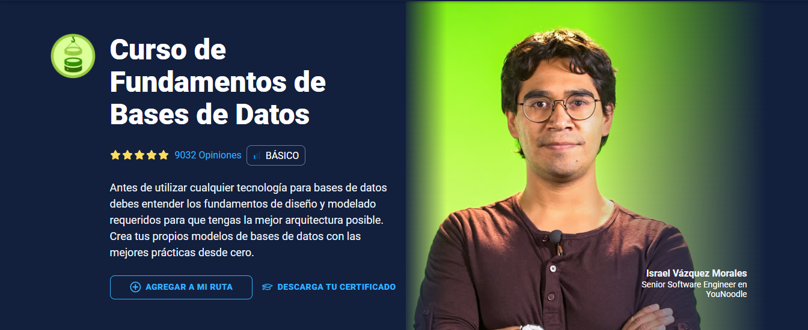 |  |  |  |  | Curso

Curso bases de datos con MySQL y MariaDB: En este curso mostraron como realizar un diagrama fisico con sus relaciones, instalacion de MariaDB, comandos iniciales como SELECT, CREATE, USE, condiciones WHERE, JOINS para la union de tablas, llaves foraneas, modificacion de tablas, consultas anidadas y trigguers. |  |  |  |  | 28-Dec-23 | 2-Jan-24 | 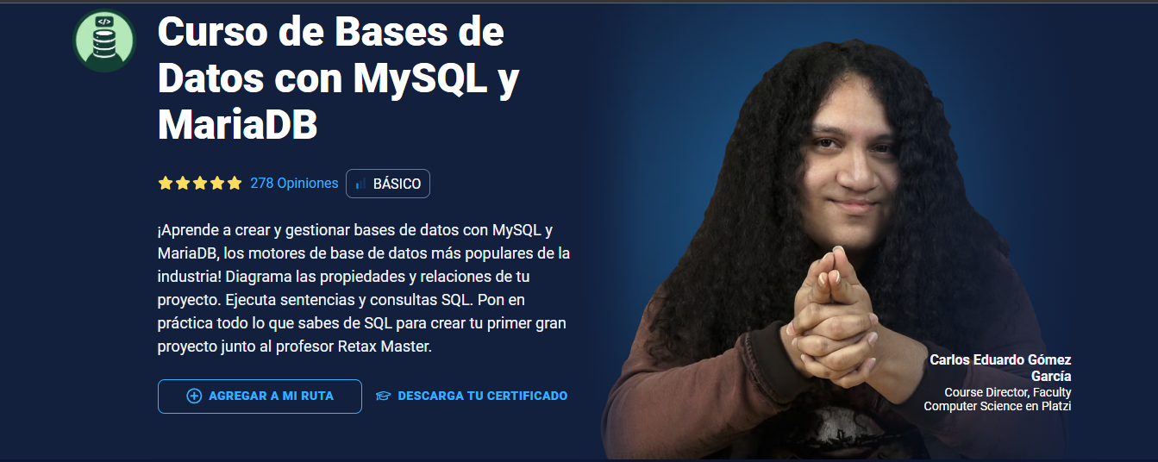 |  |  |  |  | Curso

Curso de asincronismo con JavScript: Se realizo un curso de asincronismo para entender las promesas, async await y callbacks |  |  |  |  | 2-Jan-24 | 5-Jan-24 |  |  |  |  |  | Curso

Aprendiz: recuerde diligenciar completamente el informe y entregarlo o subirlo al espacio asignado para este.

Harold Yulian Sanchez Alcantar

Nombre del Aprendiz |  |  |  |  | Firma del aprendiz |  |  |  |  |  | Fecha entrega bitácora

Nombre del Instructor de Seguimiento |  |  |  |  | Firma de instructor de seguimiento |  |  |  |  | Firma del jefe inmediato (Si es del caso)

Nota: LOS DATOS PROPORCIONADOS SERÁN TRATADOS DE ACUERDO CON LA POLÍTICA DE TRATAMIENTO DE DATOS PERSONALES DEL SENA Y A LA LEY 1581 DE 2012.

